MAY 2021
 | Timesheet
 | Employee ID : |  |  | Name : | นาย ธนกร ภูเฉลียว

 | Title : |  |  | Dept. :

 | Start Date : | 1-Dec-21 |  | Number of working days per month : |  |  |  | 29

Date | Day | Time |  |  |  | Hours
 |  | In | Out | In | Out | Normal | OT | Sick | Vacation | Personal
12/1/21 | 2021-12-01 | 9:00:00 | 12:00:00 | 13:00:00 | 18:00:00 | 8.00 | 0.00 | - | 0.00 | 0.00
12/2/21 | 2021-12-02 | 9:00:00 | 12:00:00 | 13:00:00 | 18:00:00 | 8.00 | 0.00 | 0.00 | 0.00 | 0.00
12/3/21 | 2021-12-03 | 9:00:00 | 12:00:00 | 13:00:00 | 18:00:00 | 8.00 | 0.00 | 0.00 | 0.00 | 0.00
12/4/21 | 2021-12-04 |  |  |  |  | 0.00 | 0.00 | 0.00 | 0.00 | 0.00
12/5/21 | 2021-12-05 |  |  |  |  | 0.00 | 0.00 | 0.00 | 0.00 | 0.00
12/6/21 | 2021-12-06 |  |  |  |  | 0.00 | 0.00 | 0.00 | 0.00 | 0.00 | King Bhumibol's Birthday/Father's Day observed
12/7/21 | 2021-12-07 | 9:00:00 | 12:00:00 | 13:00:00 | 18:00:00 | 8.00 | 0.00 | 0.00 | 0.00 | 0.00
12/8/21 | 2021-12-08 | 9:00:00 | 12:00:00 | 13:00:00 | 18:00:00 | 8.00 | 0.00 | 0.00 | 0.00 | 0.00
12/9/21 | 2021-12-09 | 9:00:00 | 12:00:00 | 13:00:00 | 18:00:00 | 8.00 | 0.00 | 0.00 | 0.00 | 0.00
12/10/21 | 2021-12-10 | 9:00:00 | 12:00:00 | 13:00:00 | 18:00:00 | 8.00 | 0.00 | 0.00 | 0.00 | 0.00
12/11/21 | 2021-12-11 |  |  |  |  | 0.00 | 0.00 | 0.00 | 0.00 | 0.00
12/12/21 | 2021-12-12 |  |  |  |  | 0.00 | 0.00 | 0.00 | 0.00 | 0.00
12/13/21 | 2021-12-13 | 9:00:00 | 12:00:00 | 13:00:00 | 18:00:00 | 8.00 | 0.00 | 0.00 | 0.00 | 0.00
12/14/21 | 2021-12-14 | 9:00:00 | 12:00:00 | 13:00:00 | 18:00:00 | 8.00 | 0.00 | 0.00 | 0.00 | 0.00
12/15/21 | 2021-12-15 | 9:00:00 | 12:00:00 | 13:00:00 | 18:00:00 | 8.00 | 0.00 | 0.00 | 0.00 | 0.00
12/16/21 | 2021-12-16 | 9:00:00 | 12:00:00 | 13:00:00 | 18:00:00 | 8.00 | 0.00 | 0.00 | 0.00 | 0.00
12/17/21 | 2021-12-17 | 9:00:00 | 12:00:00 | 13:00:00 | 18:00:00 | 8.00 | 0.00 | 0.00 | 0.00 | 0.00
12/18/21 | 2021-12-18 |  |  |  |  | 0.00 | 0.00 | 0.00 | 0.00 | 0.00
12/19/21 | 2021-12-19 |  |  |  |  | 0.00 | 0.00 | 0.00 | 0.00 | 0.00
12/20/21 | 2021-12-20 | 9:00:00 | 12:00:00 | 13:00:00 | 18:00:00 | 8.00 | 0.00 | 0.00 | 0.00 | 0.00
12/21/21 | 2021-12-21 | 9:00:00 | 12:00:00 | 13:00:00 | 18:00:00 | 8.00 | 0.00 | 0.00 | 0.00 | 0.00
12/22/21 | 2021-12-22 | 9:00:00 | 12:00:00 | 13:00:00 | 18:00:00 | 8.00 | 0.00 | 0.00 | 0.00 | 0.00
12/23/21 | 2021-12-23 | 9:00:00 | 12:00:00 | 13:00:00 | 18:00:00 | 8.00 | 0.00 | 0.00 | 0.00 | 0.00
12/24/21 | 2021-12-24 |  |  |  |  | 0.00 | 0.00 | 0.00 | 0.00 | 8.00 | Personsl Leave
12/25/21 | 2021-12-25 |  |  |  |  | 0.00 | 0.00 | 0.00 | 0.00 | 0.00
12/26/21 | 2021-12-26 |  |  |  |  | 0.00 | 0.00 | 0.00 | 0.00 | 0.00
12/27/21 | 2021-12-27 |  |  |  |  | 0.00 | 0.00 | 0.00 | 0.00 | 8.00 | Personsl Leave
12/28/21 | 2021-12-28 |  |  |  |  | 0.00 | 0.00 | 0.00 | 0.00 | 8.00 | Personsl Leave
12/29/21 | 2021-12-29 |  |  |  |  | 0.00 | 0.00 | 0.00 | 8.00 | 0.00 | Annual Leave
12/30/21 | 2021-12-30 |  |  |  |  | 0.00 | 0.00 | 0.00 | 8.00 | 0.00 | Annual Leave
12/31/21 | 2021-12-31 |  |  |  |  | 0.00 | 0.00 | 0.00 | 0.00 | 0.00 | New Year's Eve
Total Hour |  |  |  |  |  | 128.00 | 0.00 | 0.00 | 16.00 | 24.00

Notes :

Signature of Employee : |  |  | 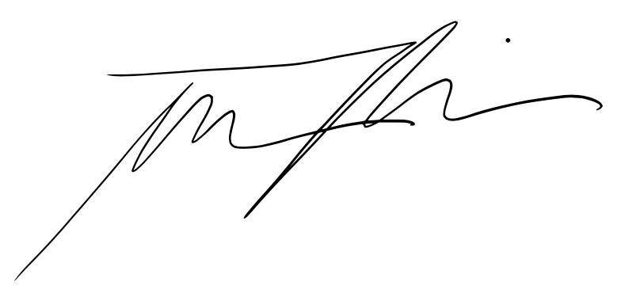 |  |  |  | Date: | 2021-11-07

Signature of Supervisor : |  |  |  |  |  |  | Date:

กรณีที่บริษัทมีการให้ OT: เราจะเริ่มนับเป็นค่า OT หลัง 8 ชั่วโมงทำงานเป็นต้นไป เช่น เวลาเลิกงาน 17.00 น. แต่ทำงานถึง 18.30 น. จะได้ OT 1.30 ชั่วโมง วิธีการคิดเวลา OT หากทำไม่ครบชั่วโมง เช่น ตั้งแต่ 17.00 น - 17.45 น. > จะคิดเศษนาทีโดยนำ 45 หาร 60 วินาที = 0.75 ชั่วโมง
* ทำงานวันเสาร์-อาทิตย์ ในเวลา 8.00-17.00 หรือไม่ถึง 8 ชั่วโมง > ใส่จำนวนชั่วโมงทำงานในช่อง Normal ** ทำงานวันเสาร์-อาทิตย์ หลัง 17.00 เป็นต้นไป หรือมากกว่า 8 ชั่วโมง > ใส่จำนวนชั่วโมงทำงานในช่อง OT

